CASO1
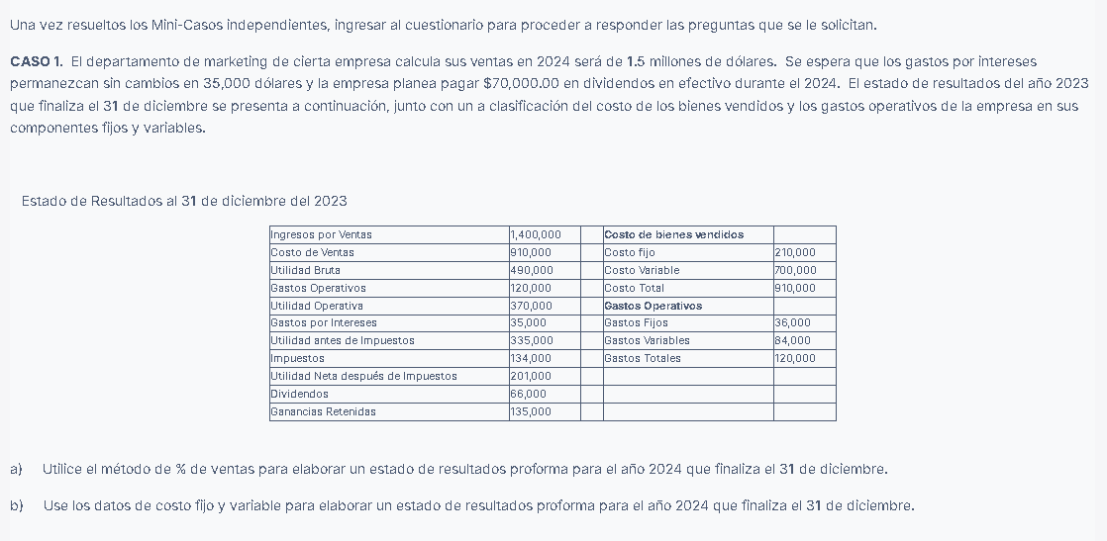

ESTADO DE RESULTADOS
AL 31 DE DICIEMBRE DEL 2023 | 2023 |  | 2024
Ingresos por Ventas | $1,400,000.00 |  | $1,500,000.00 | costo de ventas | $910,000.00 | 0.65
Costo de Ventas | $910,000.00 |  | $975,000.00 | ventas | $1,400,000.00
Utilidad Bruta | $490,000.00 |  | $525,000.00
Gastos Operativos | $120,000.00 | 8.57% | $128,571.43 | gastos operativos | $120,000.00 | 0.085714285714
Utilidad Operativa | $370,000.00 |  | $396,428.57 | ventas | $1,400,000.00
Gastos por Intereses | $35,000.00 |  | $35,000.00
Utilidad antes de Impuestos | $335,000.00 |  | $361,428.57 |  |  | $128,571.43
Impuestos | $134,000.00 |  | $144,571.43
Utilidad Neta después de Impuestos | $201,000.00 |  | $216,857.14 |  |  | $335,000.00
Dividendos | $66,000.00 |  | $70,000.00
Ganancias Retenidas | $135,000.00 |  | $146,857.14 |  |  | $134,000.00

Costo de bienes vendidos
Costo fijo | $210,000.00 |  |  |  |  | $201,000.00
Costo Variable | $700,000.00 |  | $750,000.00
Costo Total | $910,000.00 |  | $960,000.00 |  |  | $135,000.00
Gastos Operativos
Gastos Fijos | $36,000.00
Gastos Variables | $84,000.00 |  | $90,000.00
Gastos Totales | $120,000.00 |  | $126,000.00

Ingresos por Ventas |  |  | $1,500,000.00
Costo de Ventas |  |  | $960,000.00
Utilidad Bruta |  |  | $540,000.00
Gastos Operativos |  |  | $126,000.00
Utilidad Operativa |  |  | $414,000.00
Gastos por Intereses |  |  | $35,000.00
Utilidad antes de Impuestos |  |  | $379,000.00
Impuestos |  |  | $151,600.00
Utilidad Neta después de Impuestos |  |  | $227,400.00
Dividendos |  |  | $70,000.00
Ganancias Retenidas |  |  | $157,400.00

CASO2
CASO 2. Una empresa tuvo ventas en el año 2022 de 10 millones de dólares. En este momento desea analizar el rendimiento esperado y las necesidades de financiamiento en 2024, es decir, 2 años después. Dada la siguiente información, responda los incisos a y b.
(1) Los porcentajes de los rubros que varían directamente con las ventas son los siguientes: cuentas por cobrar 12%, inventario 18%, cuentas por pagar 14% y margen de utilidad neta, 3%.
(2) Se espera que los valores negociables y otros pasivos corrientes permanezcan sin cambios.
(3) Es conveniente un saldo de efectivo mínimo de 480,000 dólares.
(4) En 2023 se adquirió una nueva máquina a un costo de 650,000 dólares y en 2024 se comprará equipo a un costo de 850,000 dólares. Se pronostica que la depreciación total será de 290,000 dólares en 2023 y de 390,000 dólares en 2024.
(5) Se espera que las deudas acumuladas aumenten a 500,000 dólares para finales de 2024.
(6) No se espera ninguna venta ni retiro de deuda a largo plazo.
(7) No se espera ninguna venta ni readquisición de acciones.
(8) Se espera que continúe el pago de dividendos del 50% de la utilidad neta.
(9) Se espera que las ventas sean de 11 millones de dólares en 2023 y de 12 millones de dólares en 2023.
(10) A continuación, se presenta el balance general del 31 de diciembre de 2022:
(En miles de dólares, al 31 de diciembre de 2022)
a) Elabore un balance general proforma con fecha del 31 de diciembre del 2024.
b) Analice los cambios en el financiamiento que sugiere el estado elaborado en el inciso anterior.

 |  |  |  | $12,000,000.00
BALANCE GENERAL
AL 31 DE DICIEMBRE 2022 | 2022 |  | 2024
ACTIVOS
Efectivo | $400.00 |  | $480.00 |  |  | Activos Fijos Netos=Activos Fijos Netos Iniciales+Compra de Nueva Maquinaria−Depreciacion Acumulada (2023 y 2024)
Valores Negociables | $200.00 |  | $200.00
Cuentas por Cobrar | $1,200.00 |  | $1,440.00
Inventarios | $1,800.00 |  | $2,160.00
Total Activo Corriente | $3,600.00 |  | $4,280.00
Activos Fijos Netos | $4,000.00 |  | $4,820.00
Total ACTIVO | $7,600.00 |  | $9,100.00
PASIVOS + PATRIMONIO
Cuentas por Pagar | $1,400.00 |  | $1,680.00
Deudas pendientes | $400.00 |  | $500.00
Otros pasivos corrientes | $80.00 |  | $80.00
Total Pasivo Corriente | $1,880.00 |  | $2,260.00
Deuda a Largo Plazo | $2,000.00 |  | $2,000.00
Capital Acciones Común | $3,720.00 |  | $4,840.00 |  | Total Activo=Total Pasivo Corriente+Deuda a Largo Plazo+Capital Acciones Comun Ajustado
Total PASIVO+ PATRIM. | $7,600.00 |  | $9,100.00 |  | TA - TPC - DLP = CACA
 |  | FAN | $0.00

utilidad neta |  |  | $360,000.00
pago de dividendos |  |  | $180,000.00

b)
Aumento en el Efectivo: A pesar de la adquisición de activos fijos y el pago de dividendos, el efectivo aumenta debido a la retención de parte de la utilidad neta.
Incremento en el Activo Total: El activo total aumenta significativamente debido a la adquisición de nuevos activos fijos y el aumento en cuentas por cobrar e inventarios, reflejando el crecimiento esperado de las ventas.
Aumento en el Pasivo Corriente: Se observa un incremento en las cuentas por pagar y las deudas pendientes, lo cual indica una mayor necesidad de financiamiento a corto plazo.
Capital Acciones Común: El capital de acciones comunes aumenta ligeramente, reflejando la retención de utilidades después de pagar dividendos.
 |  |  |  | 8,160,000 | $8,160.00

